6 施設設備老朽化事例
6 老朽化施設・設備の事例報告 （※下の２事例は架空のものです。削除してご報告願います）
学校名 | 〇〇県立△△農業高校 | 学校名 | ××県立□□高校 | 学校名 | 学校名 | 学校名
施設設備名 | 乾草収納舎 | 施設設備名 | トラクタ | 施設設備名 | 施設設備名 | 施設設備名
取得年度 | 昭和39年度（1964） | 取得年度 | 昭和45年度（1970） | 取得年度 | 取得年度 | 取得年度
現況写真 | 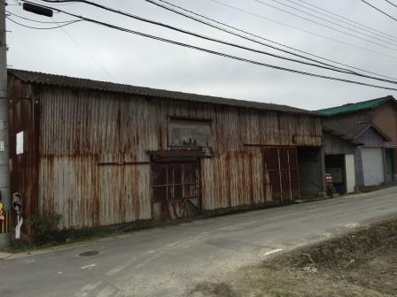 | 現況写真 | 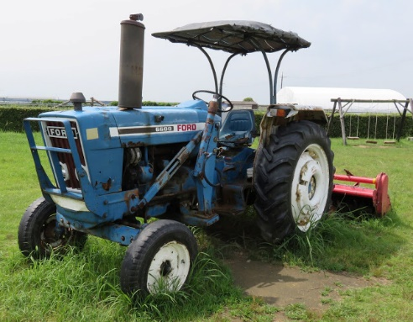 | 現況写真 | 現況写真 | 現況写真
老朽化の現状および対応 | 鉄骨平屋であるが、屋根のスレートの劣化がすすみ雨漏りがひどいため、収納した牧草の変敗を招いている。破損した窓にトタンやベニヤ板を張ったため風通しが悪く、真夏の舎内作業では熱中症の危険がある。 | 老朽化の現状および対応 | ステアリング（パワステではない）のギヤボックスが経年使用より摩耗し故障したが、旧型のため部品の在庫が無く、やむなく中古部品をインターネットで探して交換した。農場の主力トラクターだか、今後故障した場合には修理が困難である。 | 老朽化の現状および対応 | 老朽化の現状および対応 | 老朽化の現状および対応
学校名 |  | 学校名 |  | 学校名 | 学校名 | 学校名
施設設備名 |  | 施設設備名 |  | 施設設備名 | 施設設備名 | 施設設備名
取得年度 |  | 取得年度 |  | 取得年度 | 取得年度 | 取得年度
現況写真 |  | 現況写真 |  | 現況写真 | 現況写真 | 現況写真
老朽化の現状および対応 |  | 老朽化の現状および対応 |  | 老朽化の現状および対応 | 老朽化の現状および対応 | 老朽化の現状および対応

